상품제안서
아이 테크타올 (XL) 63.5x150 / 스포츠타올 / 쿨타올 / 항균타올 | 상품코드: F28354

 |  |  |  |  |  |  | 02-412-0044 | www.easy1.co.kr
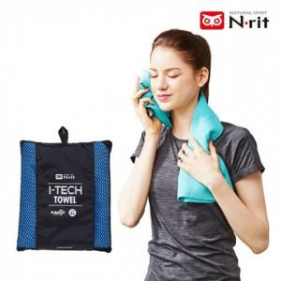

【상세/제작정보】 | 기본수량 미만 인쇄불가

【인쇄/포장옵션】 | 실크, 전사 / 포장불가능

【공급단가】 | 수량 | 50~ | 100~ | 500~ | 1,000~ | 2,000~
*VAT별도 | 단가 | 15,280원 | 15,030원 | 14,650원 | 14,390원 | 14,010원

【상품 URL】 | http://www.easy1.co.kr/src/goods_detail.php?gdno=28354

